FE-Tintas
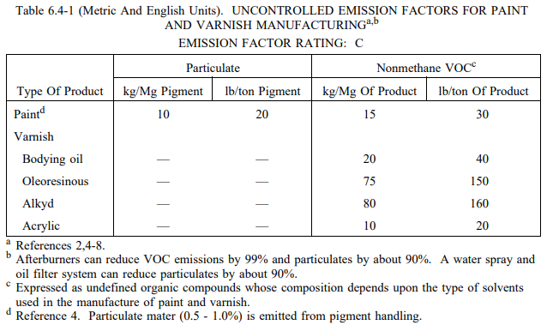
Fonte: https://www3.epa.gov/ttn/chief/ap42/ch06/final/c06s04.pdf

